Stock #010
Stock: | #010 UGG PRODUCTS

IMG | SKU | DESCRIZIONE | QTY | LIST UNIT | TOTAL LIST UNIT
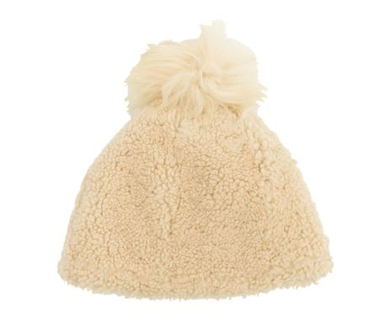 | ITP7UGG01-176 | Cappellino Kids Beanie castagna, 4-6 anni | 15 | 127 € | 1,905 €
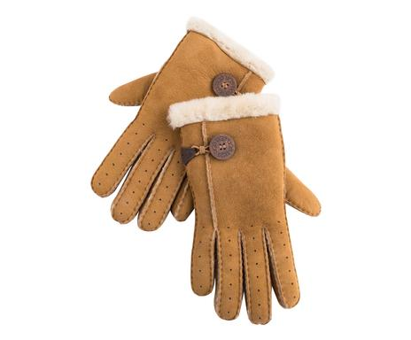 | ITP8UGG03-113 | Guanti Bailey Bomber castagna | 8 | 115 € | 920 €
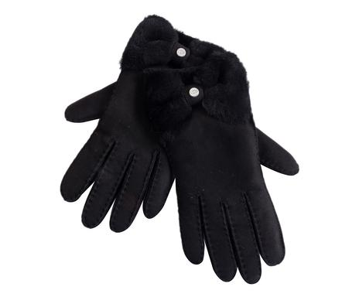 | ITP8UGG01-108 | Guanti donna Bow Shorty nero, M | 5 | 195 € | 975 €
 | ITP8UGG01-109 | Guanti donna Bow Shorty nero, S | 2 | 195 € | 390 €
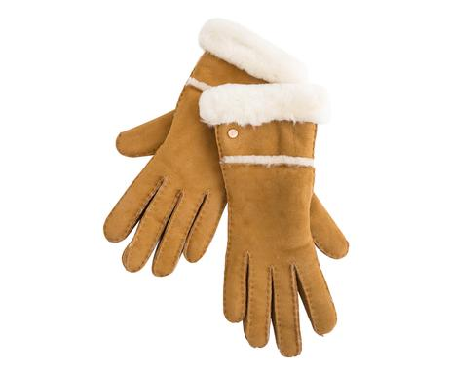 | ITP8UGG01-122 | Guanti donna Seamed marrone, L | 19 | 195 € | 3,705 €
 | ITP8UGG01-123 | Guanti donna Seamed marrone, M | 18 | 195 € | 3,510 €
 | ITP8UGG01-124 | Guanti donna Seamed marrone, S | 16 | 195 € | 3,120 €
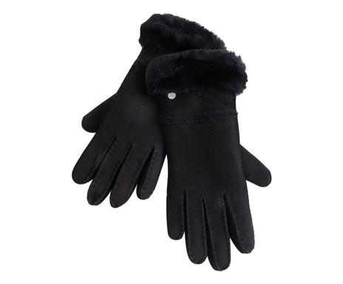 | ITP8UGG01-119 | Guanti donna Seamed nero, L | 9 | 195 € | 1,755 €
 | ITP8UGG01-120 | Guanti donna Seamed nero, M | 9 | 195 € | 1,755 €
 | ITP8UGG01-121 | Guanti donna Seamed nero, S | 12 | 195 € | 2,340 €
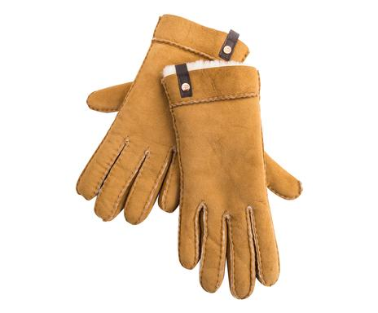 | ITP8UGG01-104 | Guanti donna Tenney marrone, L | 21 | 175 € | 3,675 €
 | ITP8UGG01-105 | Guanti donna Tenney marrone, M | 16 | 175 € | 2,800 €
 | ITP8UGG01-106 | Guanti donna Tenney marrone, S | 6 | 175 € | 1,050 €
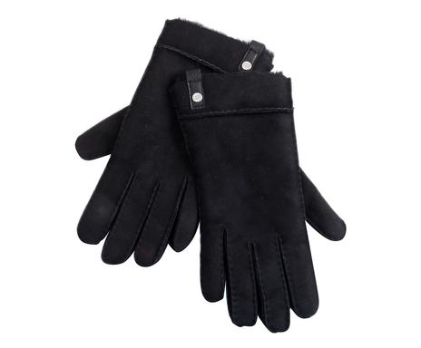 | ITP8UGG01-101 | Guanti donna Tenney nero, L | 16 | 175 € | 2,800 €
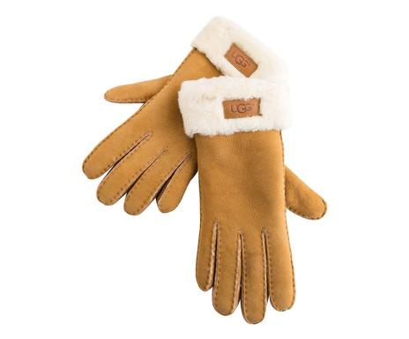 | ITP8UGG01-116 | Guanti donna Turn marrone, L | 19 | 195 € | 3,705 €
 | ITP8UGG01-117 | Guanti donna Turn marrone, M | 6 | 195 € | 1,170 €
 | ITP8UGG01-118 | Guanti donna Turn marrone, S | 9 | 195 € | 1,755 €
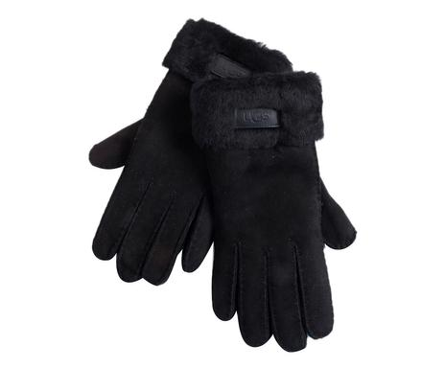 | ITP8UGG01-113 | Guanti donna Turn nero, L | 15 | 195 € | 2,925 €
 | ITP8UGG01-114 | Guanti donna Turn nero, M | 6 | 195 € | 1,170 €
 | ITP8UGG01-115 | Guanti donna Turn nero, S | 6 | 195 € | 1,170 €
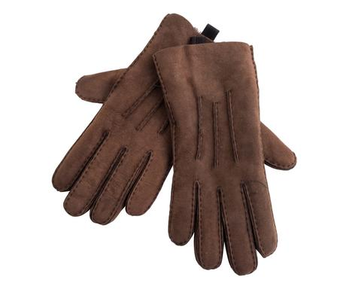 | ITP8UGG01-147 | Guanti uomo Sheepskin cioccolato, L | 12 | 200 € | 2,400 €
 | ITP8UGG01-148 | Guanti uomo Sheepskin cioccolato, M | 22 | 200 € | 4,400 €
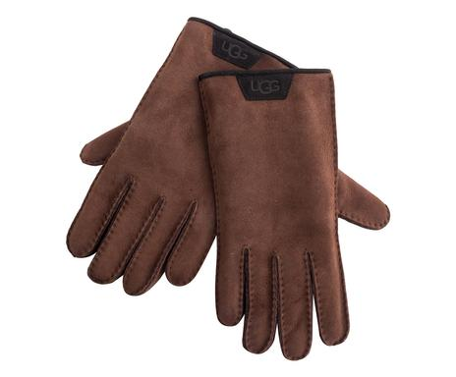 | ITP8UGG01-156 | Guanti uomo Sheepskin I cioccolato, L | 17 | 200 € | 3,400 €
 | ITP8UGG01-157 | Guanti uomo Sheepskin I cioccolato, M | 21 | 200 € | 4,200 €
 | ITP8UGG01-158 | Guanti uomo Sheepskin I cioccolato, XL | 2 | 200 € | 400 €
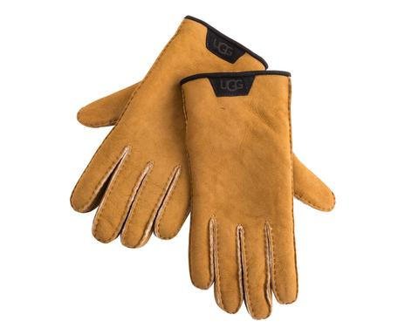 | ITP8UGG01-153 | Guanti uomo Sheepskin I marrone, L | 17 | 200 € | 3,400 €
 | ITP8UGG01-154 | Guanti uomo Sheepskin I marrone, M | 22 | 200 € | 4,400 €
 | ITP8UGG01-155 | Guanti uomo Sheepskin I marrone, XL | 2 | 200 € | 400 €
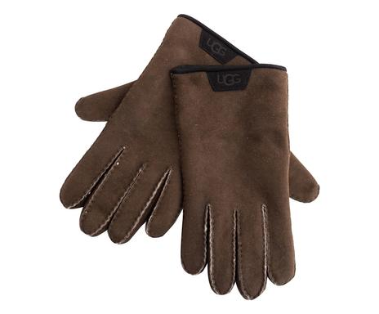 | ITP8UGG01-159 | Guanti uomo Sheepskin II marrone, L | 17 | 200 € | 3,400 €
 | ITP8UGG01-160 | Guanti uomo Sheepskin II marrone, M | 19 | 200 € | 3,800 €
 | ITP8UGG01-161 | Guanti uomo Sheepskin II marrone, XL | 5 | 200 € | 1,000 €
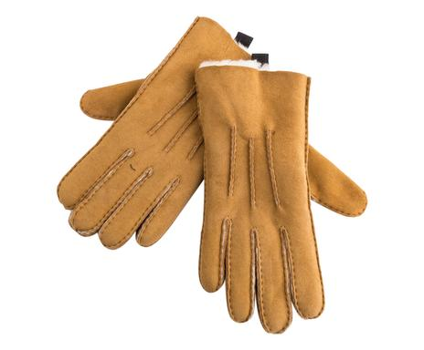 | ITP8UGG01-144 | Guanti uomo Sheepskin marrone, L | 16 | 200 € | 3,200 €
 | ITP8UGG01-145 | Guanti uomo Sheepskin marrone, M | 18 | 200 € | 3,600 €
 | ITP8UGG01-146 | Guanti uomo Sheepskin marrone, XL | 3 | 200 € | 600 €
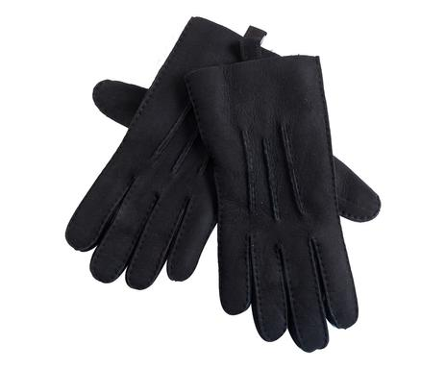 | ITP8UGG01-141 | Guanti uomo Sheepskin nero, L | 12 | 200 € | 2,400 €
 | ITP8UGG01-142 | Guanti uomo Sheepskin nero, M | 22 | 200 € | 4,400 €
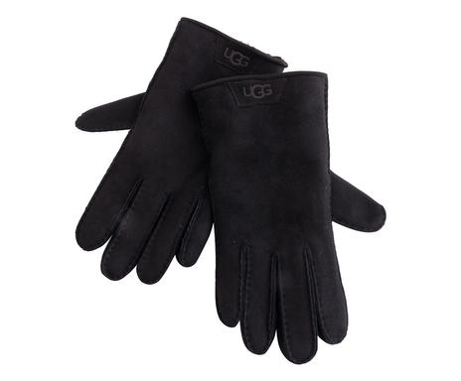 | ITP8UGG01-150 | Guanti uomo Sheepskin Trim nero, L | 10 | 200 € | 2,000 €
 | ITP8UGG01-151 | Guanti uomo Sheepskin Trim nero, M | 15 | 200 € | 3,000 €
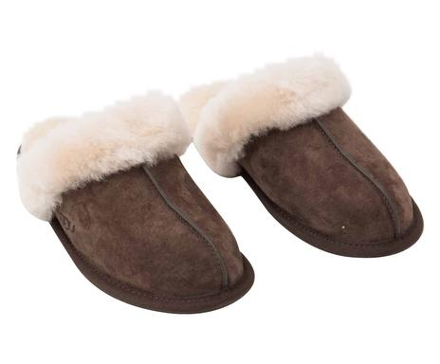 | ITP8UGG02-140 | Pantofole donna Espresso, 38 | 13 | 106 € | 1,378 €
 | ITP8UGG02-141 | Pantofole donna Espresso, 39 | 17 | 106 € | 1,802 €
 | ITP8UGG02-143 | Pantofole donna Espresso, 40 | 12 | 106 € | 1,272 €
 | ITP8UGG02-142 | Pantofole donna Espresso, 41 | 3 | 106 € | 318 €
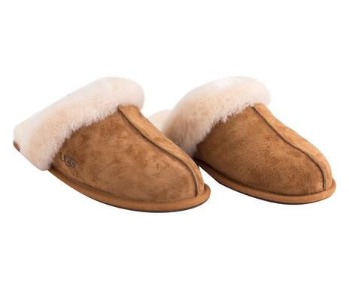 | ITP8UGG02-132 | Pantofole donna Scuffette marrone, 36 | 8 | 106 € | 848 €
 | ITP8UGG02-135 | Pantofole donna Scuffette marrone, 39 | 12 | 106 € | 1,272 €
 | ITP8UGG02-136 | Pantofole donna Scuffette marrone, 41 | 9 | 106 € | 954 €
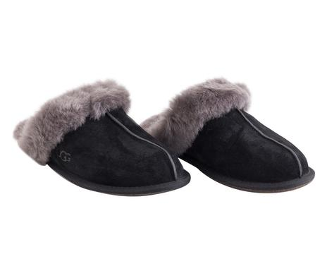 | ITP8UGG02-126 | Pantofole donna Scuffette nero/grigio, 36 | 4 | 106 € | 424 €
 | ITP8UGG02-127 | Pantofole donna Scuffette nero/grigio, 37 | 4 | 106 € | 424 €
 | ITP8UGG02-128 | Pantofole donna Scuffette nero/grigio, 38 | 32 | 106 € | 3,392 €
 | ITP8UGG02-129 | Pantofole donna Scuffette nero/grigio, 39 | 14 | 106 € | 1,484 €
 | ITP8UGG02-131 | Pantofole donna Scuffette nero/grigio, 40 | 22 | 106 € | 2,332 €
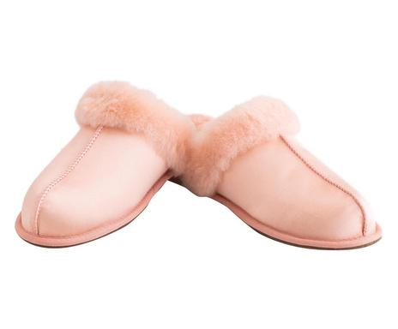 | ITP8UGG02-164 | Pantofole Satin Sultan rosa, 38 | 2 | 102 € | 204 €
 | ITP8UGG02-165 | Pantofole Satin Sultan rosa, 39 | 5 | 102 € | 510 €
 | ITP8UGG02-167 | Pantofole Satin Sultan rosa, 41 | 1 | 102 € | 102 €
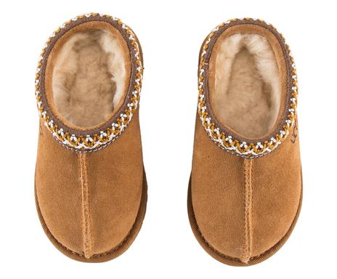 | ITP7UGG05-101 | Pantofole Tasman Chestnut Kid's, tg: 25 | 7 | 112 € | 784 €
 | ITP7UGG05-103 | Pantofole Tasman Chestnut Kid's, tg: 27 | 10 | 112 € | 1,120 €
 | ITP7UGG05-105 | Pantofole Tasman Chestnut Kid's, tg: 29 | 8 | 112 € | 896 €
 | ITP7UGG05-106 | Pantofole Tasman Chestnut Kid's, tg: 30 | 5 | 112 € | 560 €
 | ITP7UGG05-107 | Pantofole Tasman Chestnut Kid's, tg: 31 | 5 | 112 € | 560 €
 | ITP7UGG05-108 | Pantofole Tasman Chestnut Kid's, tg: 32 | 7 | 112 € | 784 €
 | ITP7UGG05-109 | Pantofole Tasman Chestnut Kid's, tg: 33 | 3 | 112 € | 336 €
 | ITP7UGG05-110 | Pantofole Tasman Chestnut Kid's, tg: 34 | 1 | 112 € | 112 €
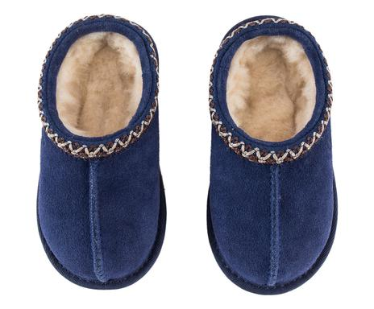 | ITP7UGG05-114 | Pantofole Tasman Peacoat Kid's, tg: 25 | 4 | 112 € | 448 €
 | ITP7UGG05-112 | Pantofole Tasman Peacoat Kid's, tg: 27 | 1 | 112 € | 112 €
 | ITP7UGG05-113 | Pantofole Tasman Peacoat Kid's, tg: 28 | 8 | 112 € | 896 €
 | ITP7UGG05-119 | Pantofole Tasman Peacoat Kid's, tg: 29 | 6 | 112 € | 672 €
 | ITP7UGG05-120 | Pantofole Tasman Peacoat Kid's, tg: 30 | 6 | 112 € | 672 €
 | ITP7UGG05-116 | Pantofole Tasman Peacoat Kid's, tg: 32 | 6 | 112 € | 672 €
 | ITP7UGG05-115 | Pantofole Tasman Peacoat Kid's, tg: 34 | 3 | 112 € | 336 €
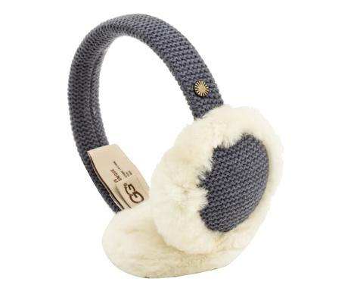 | ITP7UGG01-197 | Paraorecchie kids nocturne | 60 | 58 € | 3,480 €
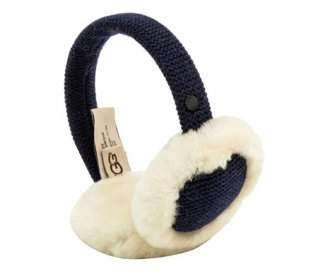 | ITP7UGG01-198 | Paraorecchie kids navy | 55 | 58 € | 3,190 €
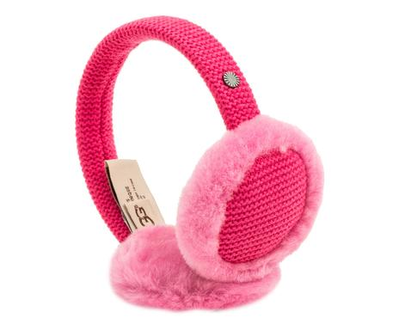 | ITP7UGG01-199 | Paraorecchie kids rosa | 14 | 58 € | 812 €
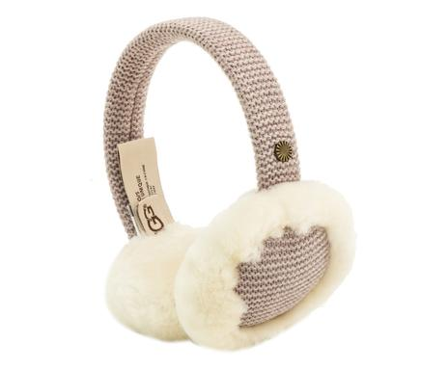 | ITP7UGG01-200 | Paraorecchie kids starlight | 11 | 58 € | 638 €
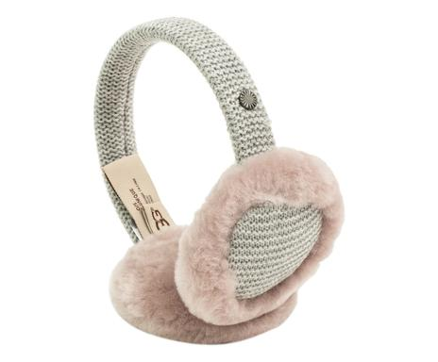 | ITP7UGG01-201 | Paraorecchie kids sterling | 3 | 58 € | 174 €
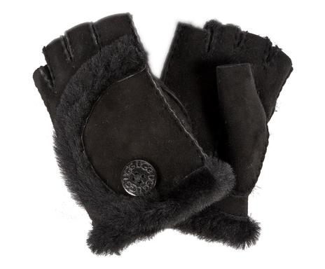 | ITP7UGG01-203 | Paraorecchie kids camouflage | 51 | 58 € | 2,958 €
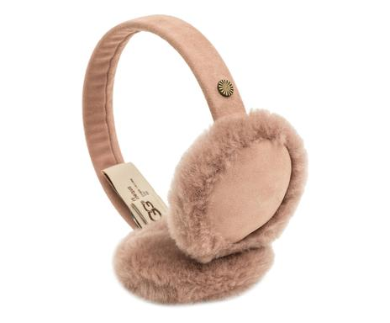 | ITP7UGG01-223 | Paraorecchie kids classic dusk | 17 | 58 € | 986 €
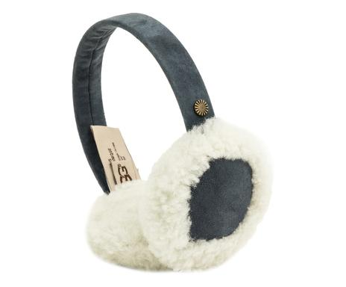 | ITP7UGG01-224 | Paraorecchie kids classic grigio | 58 | 58 € | 3,364 €
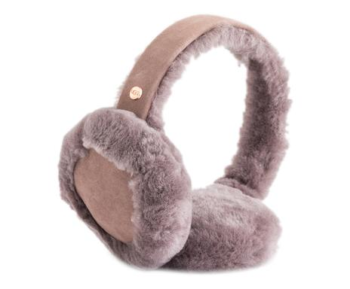 | ITP8UGG01-140 | Paraorecchi c/auricolare Bluetooth Sheepskin grigio | 4 | 89 € | 356 €
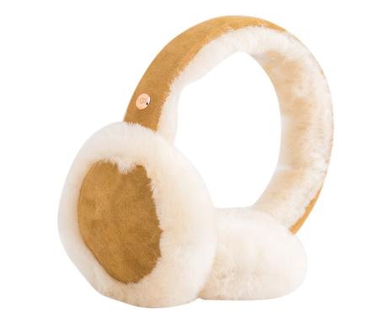 | ITP8UGG01-139 | Paraorecchi c/auricolare Bluetooth Sheepskin marrone | 43 | 89 € | 3,827 €
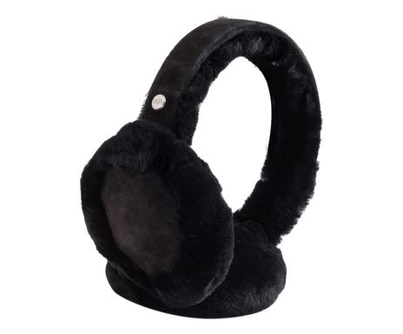 | ITP8UGG01-138 | Paraorecchi c/auricolare Bluetooth Sheepskin nero | 7 | 89 € | 623 €
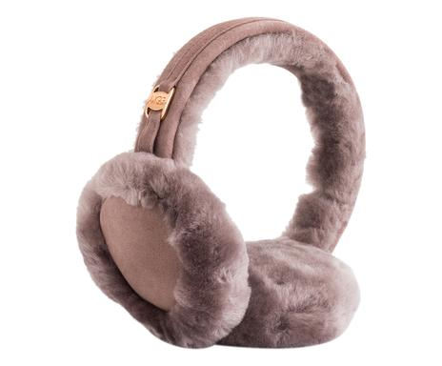 | ITP8UGG01-127 | Paraorecchi Classic grigio | 46 | 75 € | 3,450 €
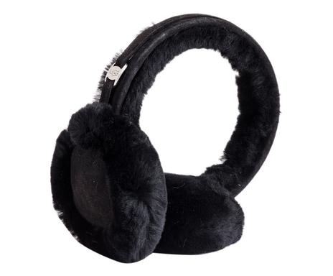 | ITP8UGG01-125 | Paraorecchi Classic I nero | 19 | 75 € | 1,425 €
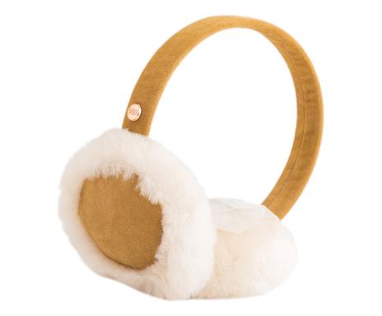 | ITP8UGG01-162 | Paraorecchi Classic Kids | 40 | 58 € | 2,320 €
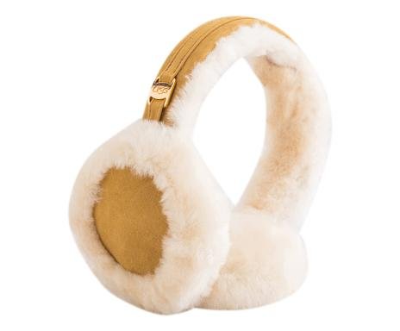 | ITP8UGG01-126 | Paraorecchi Classic marrone | 32 | 75 € | 2,400 €
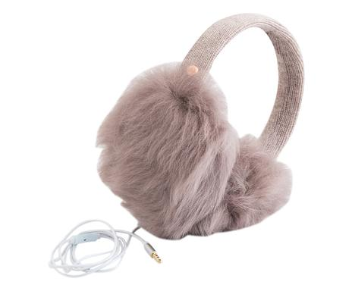 | ITP8UGG01-130 | Paraorecchi con cuffie integrate Luxe grigio | 11 | 110 € | 1,210 €
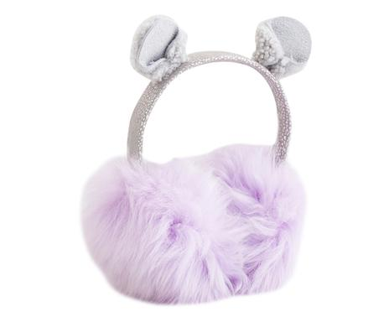 | ITP8UGG01-165 | Paraorecchi Fluff lavanda | 37 | 75 € | 2,775 €
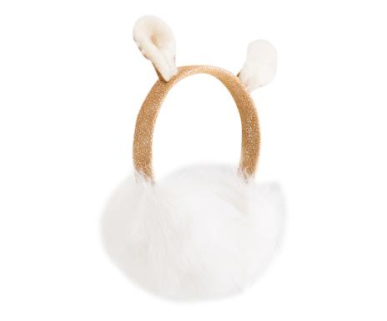 | ITP8UGG01-163 | Paraorecchi Fluff marrone | 27 | 75 € | 2,025 €
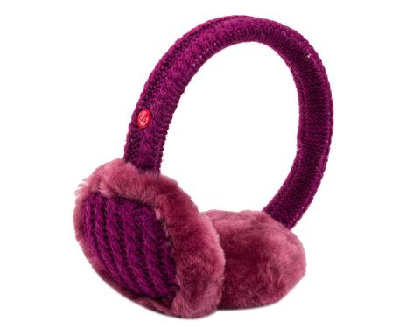 | ITP7UGG06-109 | Paraorecchie Jones | 1 | 58 € | 58 €
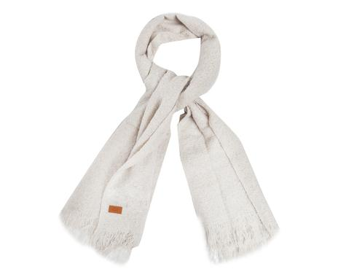 | ITP8UGG01-136 | Sciarpa Boucle Light grigio | 2 | 112 € | 224 €
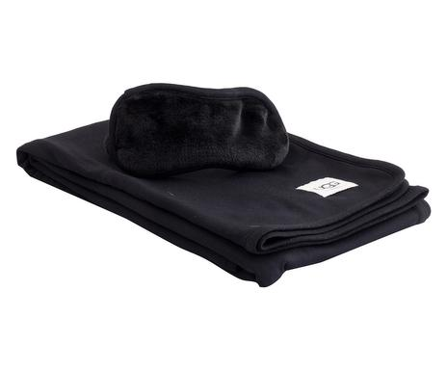 | ITP8UGG04-104 | Set viaggio sciarpa + mascherina nero | 39 | 120 € | 4,680 €
 | IT2020UGG215 | BALLERINE ANDI NR. 36 VIOLA | 1 | 83 € | 83 €
 | ITP7UGG01-167 | BERRETTO TRAPPER CURLY CASTAGNA 2-4 ANNI | 4 | 58 € | 233 €
 | ITP7UGG01-165 | CAPPELLO KIDS TRAPPER CASTAGNA 2-4 ANNI | 1 | 92 € | 92 €
 | ITP7UGG01-169 | CAPPELLO KIDS TRAPPER NAVY 2-4 ANNI | 3 | 58 € | 175 €
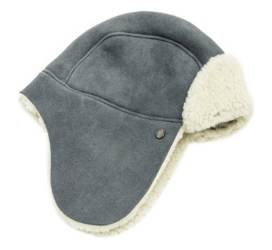 | ITP7UGG01-170 | CAPPELLO KIDS TRAPPER NAVY, 4-6 ANNI | 1 | 108 € | 108 €
 | ITP8UGG01-166 | CAPPELLOKIDSTRAPPER CASTAGNA 4-6 ANNI | 2 | 108 € | 217 €
 | IT18UGG01-170 | Ciabattine Royale Tipped brambleberry, tg,39 | 1 | 92 € | 92 €
 | IT16UGG04-147 | ESPADRIALLAS CORDA CON PELLE E CUOIO | 1 | 58 € | 58 €
 | IT16UGG04-190 | ESPADRILLAS CORDA CON FODERA IN PELLE | 1 | 58 € | 58 €
 | IT16UGG04-181 | ESPADRILLAS IN CORDA E PELLE BLU | 1 | 58 € | 58 €
 | IT16UGG04-195 | ESPADRILLAS IN PELLE E CUOIO BEIGE N. 38 | 1 | 58 € | 58 €
 | ITP8UGG01-111 | GUANTI DONNA BOW SHORTY MARRONE TG. M | 1 | 195 € | 195 €
 | ITP8UGG01-110 | GUANTI DONNA SHORTY MARRONE L | 2 | 195 € | 390 €
 | ITP6UGG05-129 | GUANTI DONNA TG S | 1 | 150 € | 150 €
 | ITP6UGG05-256 | GUANTI MEZZE DITAG S | 2 | 67 € | 133 €
 | ITP8UGG03-118 | GUANTI SEDEWALL CIOCCOLATO XL | 2 | 115 € | 230 €
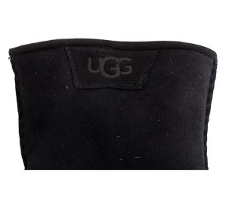 | ITP8UGG01-152 | GUANTI UOMO SHEEPSKIN TRIM NERO TG. XL | 2 | 200 € | 400 €
 | ITP6UGG05-161 | GUANTI UOMO TG M | 1 | 200 € | 200 €
 | ITP7UGG01-129 | MANTELLA IN PELLICCIA COPRISPALLE GRIGIO | 4 | 192 € | 767 €
 | ITP7UGG01-159 | MOFFOLE KIDS CURLY 2-4 ANNI | 3 | 83 € | 250 €
 | ITP7UGG01-173 | MOFFOLE KIDS CURLY CASTAGNA | 8 | 83 € | 667 €
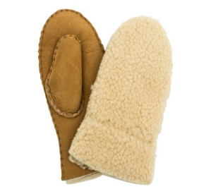 | ITP7UGG01-174 | MOFFOLE KIDS CURLY CASTAGNA 4-6 ANNI | 7 | 83 € | 583 €
 | ITP7UGG01-161 | MOFFOLE KIDS GRIGIO 2/4 ANNI | 2 | 83 € | 167 €
 | ITP8UGG02-172 | PANTOFOLE BIMBO ERIN ORO/K CAZY II NR 35 | 3 | 112 € | 335 €
 | ITP8UGG02-139 | PANTOFOLE DONNA ESPRESSO NR 37 | 3 | 123 € | 370 €
 | ITP8UGG02-163 | PANTOFOLE SATIN SULTAN NERO 36 | 2 | 123 € | 247 €
 | ITP8UGG02-779B | PANTOFOLE SATIN SULTAN NERO 39 | 14 | 123 € | 1,727 €
 | ITP8UGG02-777B | PANTOFOLE SATIN SULTAN NERO T 36 | 3 | 123 € | 370 €
 | ITP8UGG02-778B | PANTOFOLE SATIN SULTAN NERO, 38 | 14 | 123 € | 1,727 €
 | ITP8UGG02-780B | PANTOFOLE SULTAN NERO T 40 | 10 | 123 € | 1,233 €
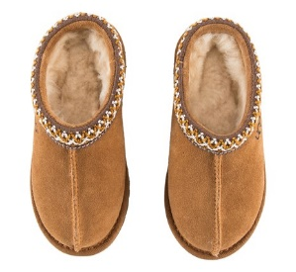 | ITP7UGG05-102 | PANTOFOLE TASMAN CHESNUT KIDS T 26 | 4 | 112 € | 447 €
 | ITP7UGG05-104 | PANTOFOLE TASMAN CHEST NR. 28 | 6 | 112 € | 672 €
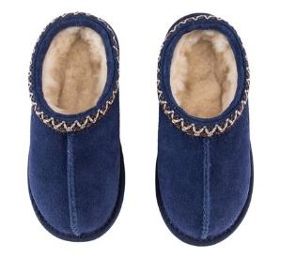 | ITP7UGG05-118 | PANTOFOLE TASMAN PEAC KIDS T 33 | 5 | 112 € | 558 €
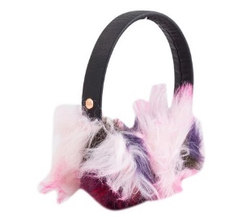 | ITP8UGG01-131 | PARAORECCHI C/CUFFIE INTERG. FAUX FUR | 19 | 88 € | 1,678 €
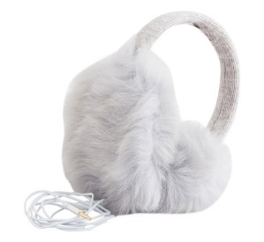 | ITP8UGG01-129 | PARAORECCHIE C/CUFFIE INTEGR. LUXE GRIGIO CHIARO | 5 | 110 € | 550 €
 | ITP8UGG01-162B | PARAORECCHIE CLASSIC KIDS LD | 1 | 58 € | 58 €
 | IT16UGG01-224 | PARAORECCHIE KIDS CLASSIC GRIGIO | 2 | 58 € | 117 €
 | ITP7UGG06-118 | SANDALI LOULU 40 | 1 | 42 € | 42 €
 | ITP8UGG01-137 | SCIARPA BOUCLE STORMY MARRONE | 1 | 112 € | 112 €
 | ITP7UGG01-314 | SCIARPA CON FRANGE FONDENTE | 3 | 112 € | 335 €
 | ITP7UGG01-207B | SCIARPA POM POM BORGOGNA | 1 | 112 € | 112 €
 | ITP7UGG01-207S | SCIARPA POM POM BORGOGNA | 1 | 112 € | 112 €
 | ITP7UGG01-206 | SCIARPA POM POM NAVY | 1 | 112 € | 112 €
 | ITP7UGG01-208 | SCIARPA POM POM STARLIGHT | 1 | 112 € | 112 €
 | ITP7UGG01-190 | SET KIDS CAPELLINO E MOFFOLE | 3 | 95 € | 285 €
 | ITP7UGG01-195 | SET KIDS CAPELLINO/MOFFOLE 2/4 ANNI | 9 | 95 € | 855 €
 | ITP8UGG04-108 | VESTAGLIA CREMA TG. L | 6 | 118 € | 710 €
 | ITP8UGG04-105 | VESTAGLIA CREMA TG. M | 3 | 118 € | 355 €
 |  |  | 1473 |  | 178,241 €

